Sheet1
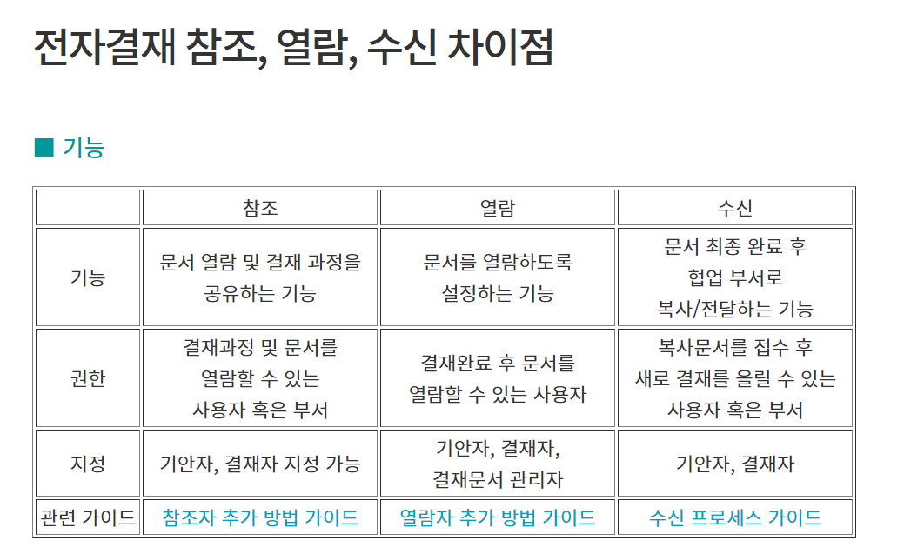

전자결재
- 결재선 지정 | - 기안한 문서
- 결재권 위임 | - 결재 문서 조회
- 문서작성 | - 반려된 문서 조회
- 파일첨부 | - 문서 회수
 | - 결재 / 반려 처리
 | - 문서 다운받기

- 문서함 확인

- 결재 문서
- 반려된 문서
- 문서 회수
- 문서 결재 (결재권자 결재선 지정된 사람)
- 선결 | '나'에게 결재 문서가 아직 도착하지 않았는데 먼저 결재할 수 있는 기능
- 전결 | '다음 결재자'가 결재행위를 하지 않고 결재를 완료
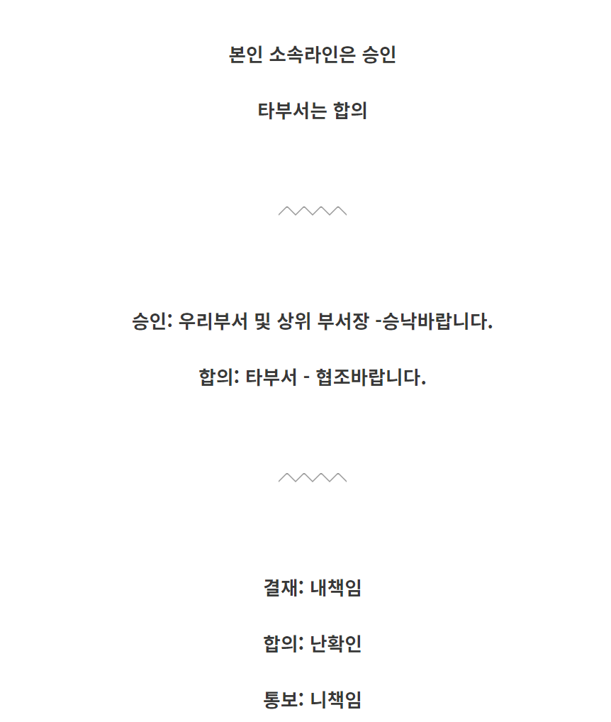
- 결재
- 보류
- 반려
- 문서 다운받기 (엑셀)

전자결재
결재양식
결재하기
개인문서함
부서문서함

